무작정따라하기
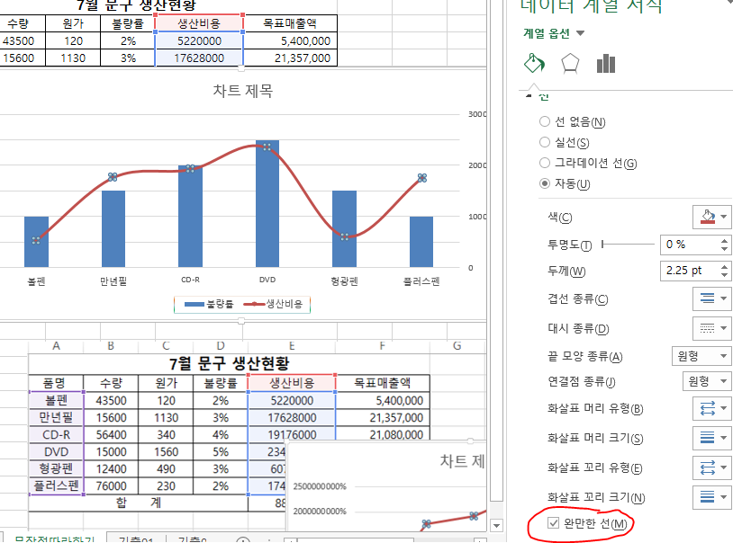
7월 문구 생산현황
품명 | 수량 | 원가 | 불량률 | 생산비용 | 목표매출액
볼펜 | 43500 | 120 | 2% | 5220000 | 5,400,000
만년필 | 15600 | 1130 | 3% | 17628000 | 21,357,000
불량률 및 생산비용
CD-R | 56400 | 340 | 4% | 19176000 | 21,080,000
DVD | 15000 | 1560 | 5% | 23400000 | 28,080,000
형광펜 | 12400 | 490 | 3% | 6076000 | 10,290,000
플러스펜 | 76000 | 230 | 2% | 17480000 | 19,550,000
합 계 |  |  |  | 88,980,000 | 105,757,000

기출01
컴퓨터개론 성적 일람표

 |  |  |  | 점수 |  |  |  |  | 합계
학번 | 이름 | 학과 | 성별 | 중간 | 기말 | 출석 | 과제 | 총점
W001 | 도자기 | 웹디자인과 | 남 | 27 | 30 | 8 | 12 | 77 | 57
S002 | 이용실 | 사무자동화과 | 남 | 29 | 38 | 10 | 19 | 96 | 67
S003 | 차새대 | 사무자동화과 | 여 | 25 | 34 | 8 | 20 | 87 | 59
W002 | 정든별 | 웹디자인과 | 여 | 29 | 40 | 10 | 18 | 97 | 69
S001 | 박달재 | 사무자동화과 | 남 | 20 | 35 | 9 | 18 | 82 | 55
J001 | 강정국 | 정보처리과 | 남 | 28 | 38 | 8 | 17 | 91 | 66
J003 | 송지연 | 정보처리과 | 여 | 30 | 37 | 8 | 18 | 93 | 67
W003 | 황무지 | 웹디자인과 | 남 | 25 | 28 | 5 | 15 | 73 | 53
J004 | 장승목 | 정보처리과 | 남 | 30 | 33 | 5 | 20 | 88 | 63
J002 | 나자윤 | 정보처리과 | 여 | 26 | 32 | 10 | 18 | 86 | 58
평균 |  |  |  | 26.9 | 34.5 | 8.1 | 17.5 | 87

 | 중간 | 기말
도자기 | 27 | 30
이용실 | 29 | 38
박달재 | 20 | 35
강정국 | 28 | 38
황무지 | 25 | 28
장승목 | 30 | 33

기출02
㈜ 대구상사 사원별 영업실적 |  |  |  |  |  | 영업2부 영업실적
사번 | 이름 | 직책 | 부서 | 1월 | 2월 | 3월 | 합계
3212 | 김사원 | 사원 | 영업2부 | 35200 | 35000 | 36000 | 106200
3214 | 김흥부 | 사원 | 영업2부 | 12500 | 21000 | 20000 | 53500
3114 | 노지심 | 사원 | 영업1부 | 62500 | 65000 | 64000 | 191500
3412 | 송치윤 | 사원 | 영업4부 | 62533 | 61890 | 63000 | 187423
3312 | 이관우 | 사원 | 영업3부 | 32560 | 33000 | 32000 | 97560
3213 | 이봉주 | 사원 | 영업2부 | 64250 | 56000 | 66000 | 186250
3413 | 이수진 | 사원 | 영업4부 | 45850 | 43650 | 48000 | 137500
3112 | 이양양 | 사원 | 영업2부 | 56800 | 60000 | 60500 | 177300

